Schedule
Großbritannien vom Feinsten
AMR133 | 14 Tage | 13.05.2025 - 27.05.2025

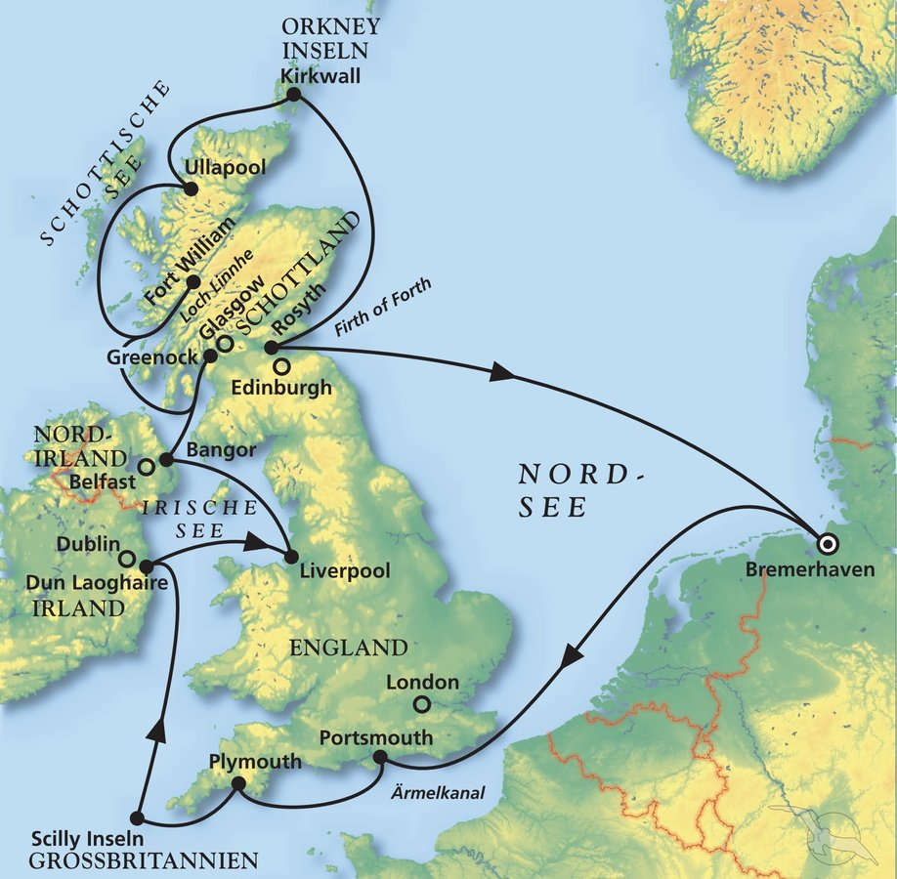
D | Date | Day | A/B/C | STA | STD | Port | Port Code
1 | 13-May-25 | 2025-05-13 | B | 8:00:00 | 18:00:00 | BREMERHAVEN | DEBRV
2 | 14-May-25 | 2025-05-14 | C | - | - | At sea | -
3 | 15-May-25 | 2025-05-15 | B | 8:00:00 | 20:00:00 | Portsmouth | GBPME
4 | 16-May-25 | 2025-05-16 | A | 9:00:00 | 19:00:00 | Plymouth | GBPLY
5 | 17-May-25 | 2025-05-17 | A | 7:00:00 | 14:00:00 | St. Mary's, Isles of Scilly | GBHWZ
6 | 18-May-25 | 2025-05-18 | B | 8:00:00 | 20:00:00 | Dun Laoghaire (Dublin) | IEDLG
7 | 19-May-25 | 2025-05-19 | B | 8:00:00 | 18:00:00 | Liverpool | GBLIV
8 | 20-May-25 | 2025-05-20 | B | 10:00:00 | 20:00:00 | Greenock (Glasgow) | GBGRK
9 | 21-May-25 | 2025-05-21 | B | 8:00:00 | 19:00:00 | Belfast | GBBEL
10 | 22-May-25 | 2025-05-22 | A | 9:00:00 | 17:00:00 | Fort William | GBFWM
11 | 23-May-25 | 2025-05-23 | A | 8:00:00 | 19:00:00 | Ullapool | GBULL
12 | 24-May-25 | 2025-05-24 | B | 8:00:00 | 13:00:00 | Kirkwall, Orkney Isles | GBKWL
13 | 25-May-25 | 2025-05-25 | B | 8:00:00 | 20:00:00 | Rosyth | GBROY
14 | 26-May-25 | 2025-05-26 | C | - | - | At Sea | -
- | 27-May-25 | 2025-05-27 | B | 8:00:00 | 18:00:00 | BREMERHAVEN | DEBRV

